상품제안서
송월타올 시그니처 핸들패키지 선물세트 NO.8 | 상품코드: S46751

 |  |  |  |  |  |  | 02-713-8555 | www.synergygift.co.kr
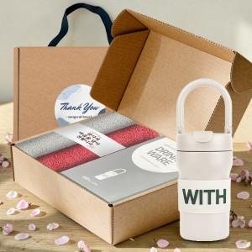

【상세/제작정보】

【인쇄/포장옵션】 | [타올] 타올 나염인쇄, [타올] 자수, [텀블러] 실크, [텀블러] 레이저, [텀블러] DTF칼라인쇄 / 포장불가능

【공급단가】 | 수량 | 20~ | 100~ | 500~ | 1,000~ | 2,000~
*VAT별도 | 단가 | 28,720원 | 27,600원 | 26,250원 | 25,580원 | 25,130원

【상품 URL】 | https://www.synergygift.co.kr:443/src/goods_detail.php?gdno=46751

